ご利用の手引き
【申請者向けご案内】 申請書を提出される前にご一読ください。

FUJITSU Hybrid IT Service for Microsoft Azure ヘルプデスク（以下「ヘルプデスク」という）の
追加オプションのサードティアサポート（以下「サードティアサポート」という）を利用申請される際は、以下ご確認ください。

追加オプションの提供メニューや価格については、公開サイトをご参照ください。
https://docs.fujitsu/documents/002720/fujitsu-hybrid-it-service-for-microsoft-azure-others-azure-ja.pdf

■ご利用開始までの流れ
サードティアサポートは、初回利用前に利用申請書をご提出ください。都度の利用依頼時の申請は不要です。
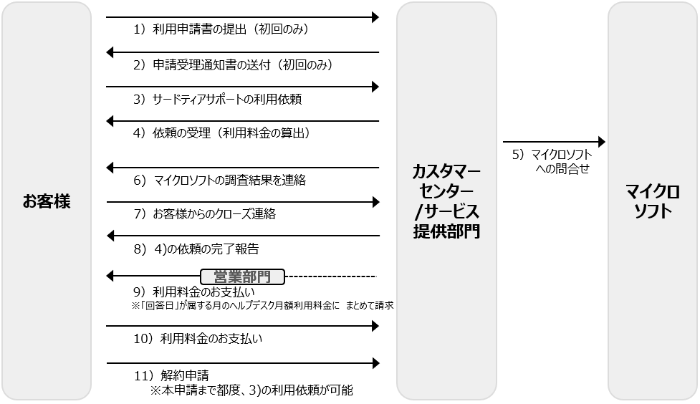

1）利用申請書の提出（初回利用前のみ） 【お客様→富士通カスタマーセンター】
お客様から富士通カスタマーセンター <contact@clouds.jp.fujitsu.com> へ、「サードティサポート利用申請書」をご提出ください。
-提出から申請受理通知書送付まで標準5営業日を要します。
-利用申請書は、サポート情報サイト（※）上で入手ください。 ※ヘルプデスク契約時の申込請書をご確認ください。

2）申請受理通知書の発行（初回のみ） 【富士通サービス提供部門→お客様】

3）サードティアサポートの利用依頼 【お客様→富士通サービス提供部門】
2)を受領したお客様が、富士通サービス提供部門にサードティアサポート利用を依頼します。

4）サードティアサポート依頼の受理 【富士通サービス提供部門→お客様】
お客様に、サードティアサポート依頼の受領日と対応開始を通知します。
※サードティアサポートの利用料金は、受領日の単価に基づき算出されます。

5）マイクロソフトへの問い合わせ 【富士通サービス提供部門】

6）マイクロソフトの調査結果を連絡 【富士通サービス提供部門→お客様】

7）お客様からのクローズ連絡 【お客様→富士通サービス提供部門】

8）4)の依頼の完了報告 【富士通サービス提供部門→お客様】

9）利用料金の請求 【富士通営業部門】
6)の完了報告に記載の回答日にサードティアサポートの利用料金が発生するものとし、
当該回答日が属する月のヘルプデスク月額利用料金にまとめて請求します。

10）利用料金のお支払い 【お客様】

11）解約申請 【お客様→富士通カスタマーセンター】
サードティアサポートを解約する場合は、解約申請を提出します。
お客様から富士通カスタマーセンター <contact@clouds.jp.fujitsu.com> へ、「サードティサポート解約申請書」をご提出ください。
※解約までは、3)の利用依頼は何回でも可能です。利用料金は利用依頼単位に発生します。

 | 以上

